FORMATO GQ-016
PROPUESTA DE MEJORA | PROPUESTA DE MEJORA O INNOVACIÓN |  |  |  | REGISTRO
 |  |  |  |  | COPIA CONTROLADA
 |  |  |  |  | COD GQ-016-R | VERSION 0,5
 |  |  |  |  | FECHA 18-mar-21 | PAGINA 1 DE 1

Nombre de la propuesta: | Modulo separacion de OT.
Nombre de la persona o equipo que genera la PM: | DIGITACION

SITUACIÓN INICIAL |  |  | SITUACIÓN FINAL
En el plan piloto, las OT que son rechazadas por el sistema, quedan en la misma area que las que a penas serán revisadas. |  |  | Tener las OT separadas por estado (APROBADA, RECHAZADA, PENDIENTE REVISION) ayuda con el orden visual de las mismas y suministrar respuesta oportuna al tecnico y a cualquier area del proyecto que la requiera en caso de alguna novedad.

FOTO O DIBUJO INICIAL |  |  | FOTO O DIBUJO FINAL
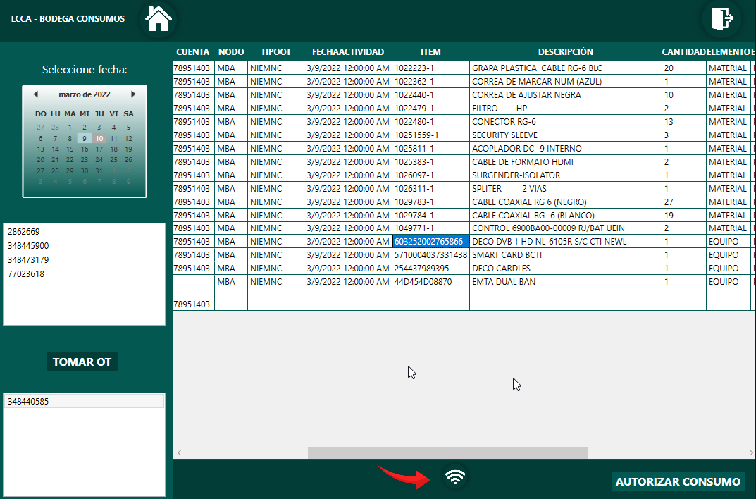 |  |  | 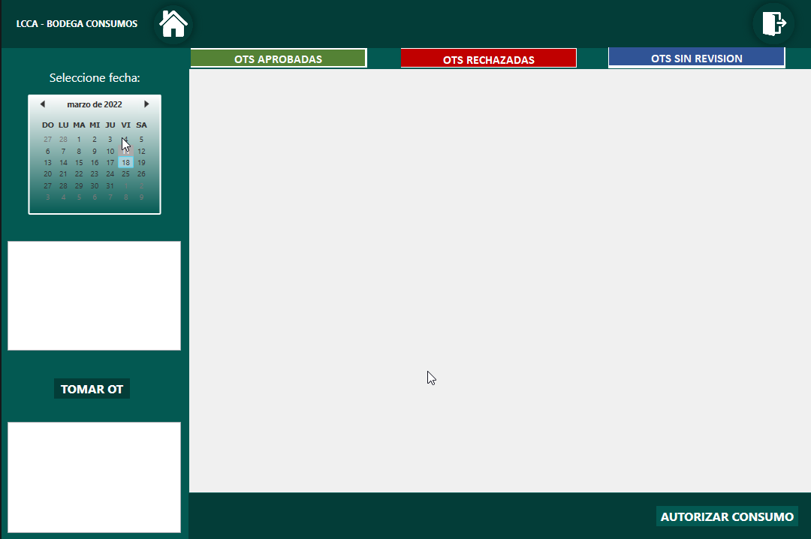

Objetivo: | Informacion organizada y clasificada.
Alcance: | DIGITACION, ALMACEN, OPERACIONES Y TECNICOS.
Requerimientos: | REVISION CON ANALISTA LOGISTICO, CORDINADOR LOGISTICO, DESARROLLADOR LCCA Y AREA DE DIGITACION

Elaborado por: Coordinadora Sistemas Integrados de Gestión Natalia Lopez Marin |  | Revisado por: Dirección de I+D Marlon Alberto Henandez Arboleda |  | Aprobado por: Director de procesos Walter Jimenez

